Лист1
Группа компаний «Выгода» e-mail: vugoda96@gmail.com; www.vygoda66.ru Тел.: (343)344-09-46; +7-999-56-95-337
Артикул | Наименование | Характеристики (полное описание) | Фасовка (уп/шт. в кор) | Мин.партия | Цена | ЦЕНА СО СКИДКОЙ | Фотография
Упаковочные материалы
 | Скотч Текника 50*66 45 мкм прозр | шир.50 мм, дл.66 м, толщина 45 мкм | 1/1 | 1 | 34.64 | 34.64
 | Скотч Текника 48*150 45 мкм прозр | шир.48 мм, дл.150 м, толщина 45 мкм | 1/1 | 1 | 78.74 | 78.74
 | Пленка-стрейч ES 500 мм 17мкм и 23 мкм П 2 кг | ВТОРИЧКА, толщина 17 мкм и 23 мкм, вес 1 руллона 2 кг | 1/1 | 1 | 256.32 | 256.32
 | Пленка-стрейч ES 500 мм 17мкм и 23 мкм П 2 кг | ПЕРВИЧКА, толщина 17 мкм и 23 мкм, вес 1 руллона 2 кг | 1/1 | 1 | 345.12 | 345.12
 | Мешок (зеленый) п/п 50х90 | материал полипропилен, шир.50 см, дл.90 см | 1/100 | 100 | 6.60 | 6.60
 | Мешок для упаковки | шир.300 мм, дл.500 мм, толщина 70 мкм | 1/1 | 1 | 3.50 | 3.50
 | Мешок для упаковки | шир.500 мм, дл.900 мм, толщина 140 мкм | 1/1 | 1 | 13.50 | 13.50
Метлы
МетНаб4 | Метла наборная "4" | 4 кольца, ворс вторичный ПП 35 см, колпак, черенок березовый 120 см | 1/1 | 1 | 112.00 | 89.60 | 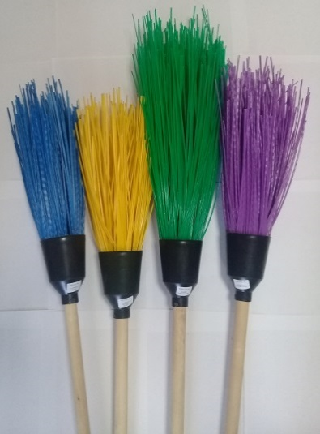
МетНаб5 | Метла наборная "5" | 5 кольц, ворс вторичный ПП 35 см, колпак, черенок березовый 120 см | 1/1 | 1 | 122.00 | 97.60
МетНабСт | Метла наборная "Стандарт" | 4 кольца, ворс ПП цветной 35 см, колпак, черенок березовый 120 см | 1/1 | 1 | 139.00 | 111.20
МетНабУс | Метла наборная "Усиленная" | 5 кольц, ворс ПП цветной 35 см, колпак, черенок березовый 120 см | 1/1 | 1 | 161.00 | 128.80
МетНабДор | Метла наборная "Дорогая" | 5 кольц, ворс ПП цветной 45 см, колпак, черенок березовый 150 см | 1/1 | 1 | 210.00 | 168.00
МетПлЧер | Метла "Плоская" с черенком | ПП, ширина 190 мм, длина 300 мм, черенок березовый 120 см | 1/1 | 1 | 105.00 | 84.00
МетПл | Метла "Плоская" (без черенка) | ПП, ширина 190 мм, длина 300 мм | 1/1 | 1 | 68.00 | 54.40
МетМалД | Метла "Малыш" (детская) | 3 кольца, ворс ПП цветной 25 см, колпак, черенок березовый 70 см | 1/1 | 1 | 77.00 | 61.60
Черенки
ЧерРез1200 | Черенок с еврорезьбой | березовый, для щетки-швабры, d 25 мм, L 1200 мм | 1/1 | 1 | 33.00 | 28.05
ЧерРез700 | Черенок с еврорезьбой | березовый, для веников-щеток, d 25 мм, L 700 мм | 1/1 | 1 | 19.00 | 16.15
НагБер | Нагель березовый (шкант) | d 22 мм, d 25 мм, L 300 мм | 1/1 | 1 | 7.00 | 5.95
Коврик для обуви, веерок для раздува углей
ВеерРазд | Веерок для раздува углей | ПП | 1/1 | 1 | 15.00 | 12.75
КоврТрав | Коврик "Травка" | размер 340 мм х 510 мм | 1/1 | 1 | 89.00 | 71.20
Сачки
Сач60/20г | Сачок, длина 60 см, диам.20 см, ручка - бамбук, цвет голубой | Ручка "бамбук", оклеена в цвет сачка пленкой. | 1/1 | 1 | 52.00 | 46.80 | 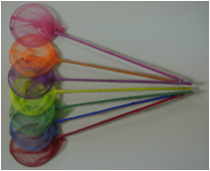
Сач60/20ж | Сачок, длина 60 см, диам.20 см, ручка - бамбук, цвет желтый |  | 1/1 | 1 | 52.00 | 46.80
Сач60/20з | Сачок, длина 60 см, диам.20 см, ручка - бамбук, цвет зеленый |  | 1/1 | 1 | 52.00 | 46.80
Сач60/20к | Сачок, длина 60 см, диам.20 см, ручка - бамбук, цвет красный |  | 1/1 | 1 | 52.00 | 46.80
Сач60/20о | Сачок, длина 60 см, диам.20 см, ручка - бамбук, цвет оранжевый |  | 1/1 | 1 | 52.00 | 46.80
Сач60/20с | Сачок, длина 60 см, диам.20 см, ручка - бамбук, цвет сиреневый |  | 1/1 | 1 | 52.00 | 46.80
Сач60/20р | Сачок, длина 60 см, диам.20 см, ручка - бамбук, цвет розовый |  | 1/1 | 1 | 52.00 | 46.80

